Чек-лист Особенности мобильного
№ | Описание
Функциональное тестирование
1 | Установить последнюю версию приложения
2 | Установить предпоследнюю версию приложения
3 | Установить более позднюю версию приложения
4 | Обновить предпоследнюю версию приложения до последней
5 | Обновить позднюю версию приложения до последней
6 | Удаление приложения
7 | Установка приложения после удаления
8 | Запуск приложения
9 | Регистрация по номеру телефона
10 | Регистрация через соц. сети
11 | Регистрация через e-mail
12 | Авторизация по номеру телефона
13 | Авторизация через соц. сети
14 | Авторизация через e-mail
15 | Редактирование данных в профиле пользователя
16 | Навигация между разделами приложения
17 | Пагинация (разделение на отдельные страницы) в приложении
18 | Проверка индикаторов выполнения Preloader
19 | Проверка ссылок
20 | Проверка иконок
21 | Валидация обязательных полей
22 | Тестирование работы фильтров
23 | Корректное отображение ошибок (верстка и логика)
24 | Тестирование нотификации
25 | Сворачивание приложения в home
26 | Разворачивание приложения
27 | Сворачивание приложения в home и kill
28 | Открытие приложения после kill
29 | Работа приложения в home
30 | Темная/светлая темы
31 | Работа с файлами (отправка/получение/просмотр)
Тестирование прерываний
32 | Получить входящий звонок и сбросить его
33 | Получить входящий звонок и ответить на него
34 | Получить входящий звонок из мессенджера и сбросить его
35 | Получить входящий звонок из мессенджера и ответить на него
36 | Получить входящее SMS
37 | Получить входящее сообщение из мессенджера
38 | Получить входящий видео-звонок и сбросить его
39 | Получить входящий видео-звонок и ответить на него
40 | Входящее оповещение из другого мобильного приложения
41 | Будильник
42 | Таймер
43 | Аккумулятор полностью заряжен
44 | Режим «Не беспокоить»
45 | Низкий заряд батареи
46 | Подключение/отключение к проводной зарядке
47 | Подключение/отключение к беспроводной зарядке
48 | Подключение/отключение к Power Bank
49 | Устройство выключено
50 | Напоминания об обновлении приложения
51 | Подключение/отключение наушников
52 | Подключение/отключение карты памяти
53 | Потеря сетевого подключения
54 | Восстановление сетевого подключения
55 | Опустить шторку вниз и убрать ее
56 | Заблокировать экран и снова включить (без пароля)
57 | Заблокировать экран и снова включить (с паролем)
Тестирование реконнектов (сотовая связь/Wi-Fi)
58 | Проверка корректной работы приложения при подключении 2G
59 | Проверка корректной работы приложения при переключении 2G - 3G
60 | Проверка корректной работы приложения при переключении 2G - 4G
61 | Проверка корректной работы приложения при переключении 2G - 5G
62 | Проверка корректной работы приложения при переключении 2G - LTE
63 | Проверка корректной работы приложения при переключении 2G - Wi-fi
64 | Проверка корректной работы приложения при подключении 3G
65 | Проверка корректной работы приложения при переключении 3G - 2G
66 | Проверка корректной работы приложения при переключении 3G - 4G
67 | Проверка корректной работы приложения при переключении 3G - 5G
68 | Проверка корректной работы приложения при переключении 3G - LTE
69 | Проверка корректной работы приложения при переключении 3G - Wi-fi
70 | Проверка корректной работы приложения при подключении 4G
71 | Проверка корректной работы приложения при переключении 4G - 2G
72 | Проверка корректной работы приложения при переключении 4G - 3G
73 | Проверка корректной работы приложения при переключении 4G - 5G
74 | Проверка корректной работы приложения при переключении 4G - LTE
75 | Проверка корректной работы приложения при переключении 4G - Wi-fi
76 | Проверка корректной работы приложения при подключении 5G
77 | Проверка корректной работы приложения при переключении 5G - 2G
78 | Проверка корректной работы приложения при переключении 5G - 3G
79 | Проверка корректной работы приложения при переключении 5G - 4G
80 | Проверка корректной работы приложения при переключении 5G - LTE
81 | Проверка корректной работы приложения при переключении 5G - Wi-fi
82 | Проверка корректной работы приложения при подключении LTE
83 | Проверка корректной работы приложения при переключении LTE - 2G
84 | Проверка корректной работы приложения при переключении LTE - 3G
85 | Проверка корректной работы приложения при переключении LTE - 4G
86 | Проверка корректной работы приложения при переключении LTE - 5G
87 | Проверка корректной работы приложения при переключении LTE - Wi-fi
88 | Проверка корректной работы приложения при подключении Wi-fi
89 | Проверка корректной работы приложения при переключении Wi-fi - 2G
90 | Проверка корректной работы приложения при переключении Wi-fi - 3G
91 | Проверка корректной работы приложения при переключении Wi-fi - LTE
92 | Переключиться с одной сети WiFi на другую
93 | Проверка корректной работы приложения в режиме «Авиа»
94 | Проверка корректной работы приложения при отсутсвии sim-карты
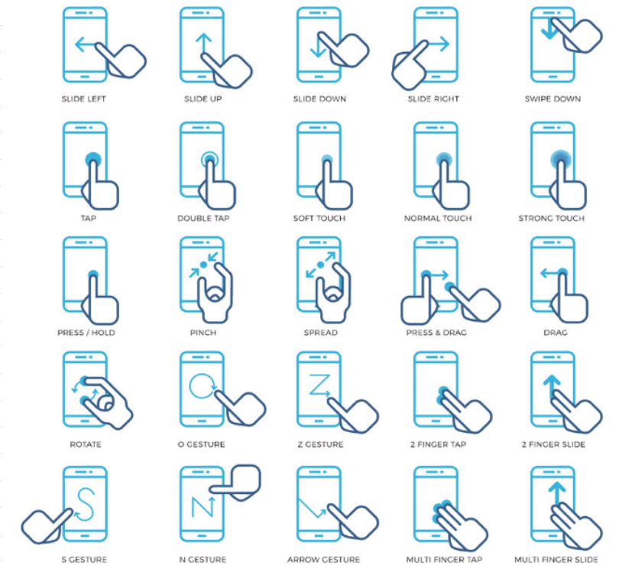
Тестирование жестов
95 | SLIDE LEFT
96 | SLIDE UP
97 | SLIDE DOWN
98 | SLIDE RIGHT
99 | SWIPE DOWN
100 | TAP
101 | DOUBLE TAP
102 | SOFT TAP
103 | SOFT TOUCH
104 | NORMAL TOUCH
105 | STRONG TOUCH
106 | PRESS / HOLD
107 | PINCH
108 | SPREAD
109 | PRESS & DRAG
110 | DRAG
111 | ROTATE
112 | FINGER TAP
113 | FINGER SLIDE
114 | MULTI FINGER TAP
115 | MULTI FINGER SLIDE
Тестирование смены ориентации экрана (портретная/ландшафтная)
116 | Работа в портретной ориентации
117 | Работа в ландшафтной ориентации
118 | Открыть приложение в ландшафтной ориентации
119 | Открыть приложение в ландшафтной ориентации и перейти в портретную
120 | Открыть приложение в ландшафтной ориентации и перейти в портретную и обратно в ландшафтную
121 | Открыть приложение в портретной ориентации и перейти в ландшафтную
122 | Открыть приложение в портретной ориентации и перейти в ландшафтную и обратно в портретную
123 | Информация введенная на портретной ориентации должна оставаться на ландшафтной
124 | Информация введенная на ландшафтной ориентации должна оставаться на портретной
Тестирование совместимости
125 | Тестирование датчика GPS
126 | Тестирование акселерометра (датчик изменения положения устройства в пространстве)
127 | Тестирование гироскопа (датчик обнаруживания и измерения вращательных движений - наклон/боковая ориентация)
128 | Тестирование датчика освещения
129 | Тестирование датчика измерения расстояния
Тестирование различные способы оплаты
130 | Оплатить при достаточном количестве денежных средств с помощью карты
131 | Оплатить при достаточном количестве денежных средств с помощью Apple pay
132 | Оплатить при достаточном количестве денежных средств с помощью Google pay
133 | Оплатить при достаточном количестве денежных средств с помощью Samsung pay
134 | Оплатить при достаточном количестве денежных средств с помощью Android pay
135 | Оплатить при недостаточном количестве денежных средств с помощью карты
136 | Оплатить при недостаточном количестве денежных средств с помощью Apple pay
137 | Оплатить при недостаточном количестве денежных средств с помощью Google pay
138 | Оплатить при недостаточном количестве денежных средств с помощью Samsung pay
139 | Оплатить при недостаточном количестве денежных средств с помощью Android pay
140 | Информации об операциях (чеки и т.д.)
141 | Уведомление об оплате
Тестирование безопасности
142 | Тестирование разрешений к камере
143 | Тестирование разрешений к микрофону
144 | Тестирование разрешений к галереии
145 | Тестирование разрешений к гео
146 | Данные пользователя (пароли) не передаются в открытом виде;
147 | В полях, с вводом пароля и подтверждением пароля, данные скрываются астерисками ******
Тестирование локализации и глобализации
148 | Все элементы в приложении переведены на соответствующий язык;
149 | Тексты зашиты внутри приложения и пользователь в настройках приложения может выставить необходимый язык;
150 | Тексты зависят от языка в системных настройках;
151 | Тексты приходят с сервера;
152 | Корректное отображение форматов дат (гггг/мм/дд или дд/мм/гггг)
153 | Корректное отображение времени в зависимости от часового пояса.
Тестирование удобства использования
154 | Корректное отображение элементов на устройствах с различными разрешениями экранов
155 | Все шрифты соответствуют требованиям
156 | Все тексты правильно выровнены
157 | Все сообщения об ошибках верные, без орфографических и грамматических ошибок
158 | Корректные заголовки экранов
159 | В поисковых строках присутствуют плейсхолдеры
160 | Неактивные элементы отображаются серым
161 | Ссылки на документы ведут на соответствующий раздел на сайте
162 | Анимация между переходами
163 | Корректный возврат на предыдущий экран
Стрессовое тестирование
164 | Высокая загрузка центрального процессора
165 | Нехватка памяти
166 | Загрузка батареи
167 | Отказы
168 | Низкая пропускная способность сети
169 | Большое количество взаимодействий пользователя с приложением (для этого может понадобиться имитация реальных условий состояния сети).
Кросс-платформенное тестирование
170 | Работоспособность приложения на различных устройствах разных производителей
Тестирование производительности
171 | Время загрузки приложения
172 | Обработка запросов
173 | Кэширование данных
174 | Потребление ресурсов приложением (например расход заряда батареи).

